2. Màn hình
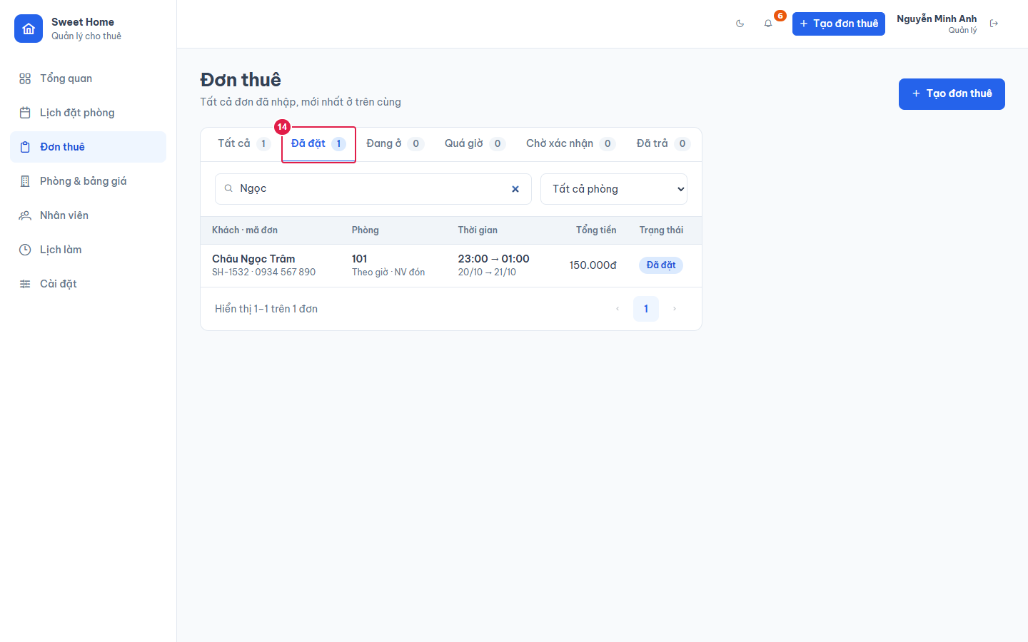
Ảnh 1. Danh sách đơn (tab Tất cả)
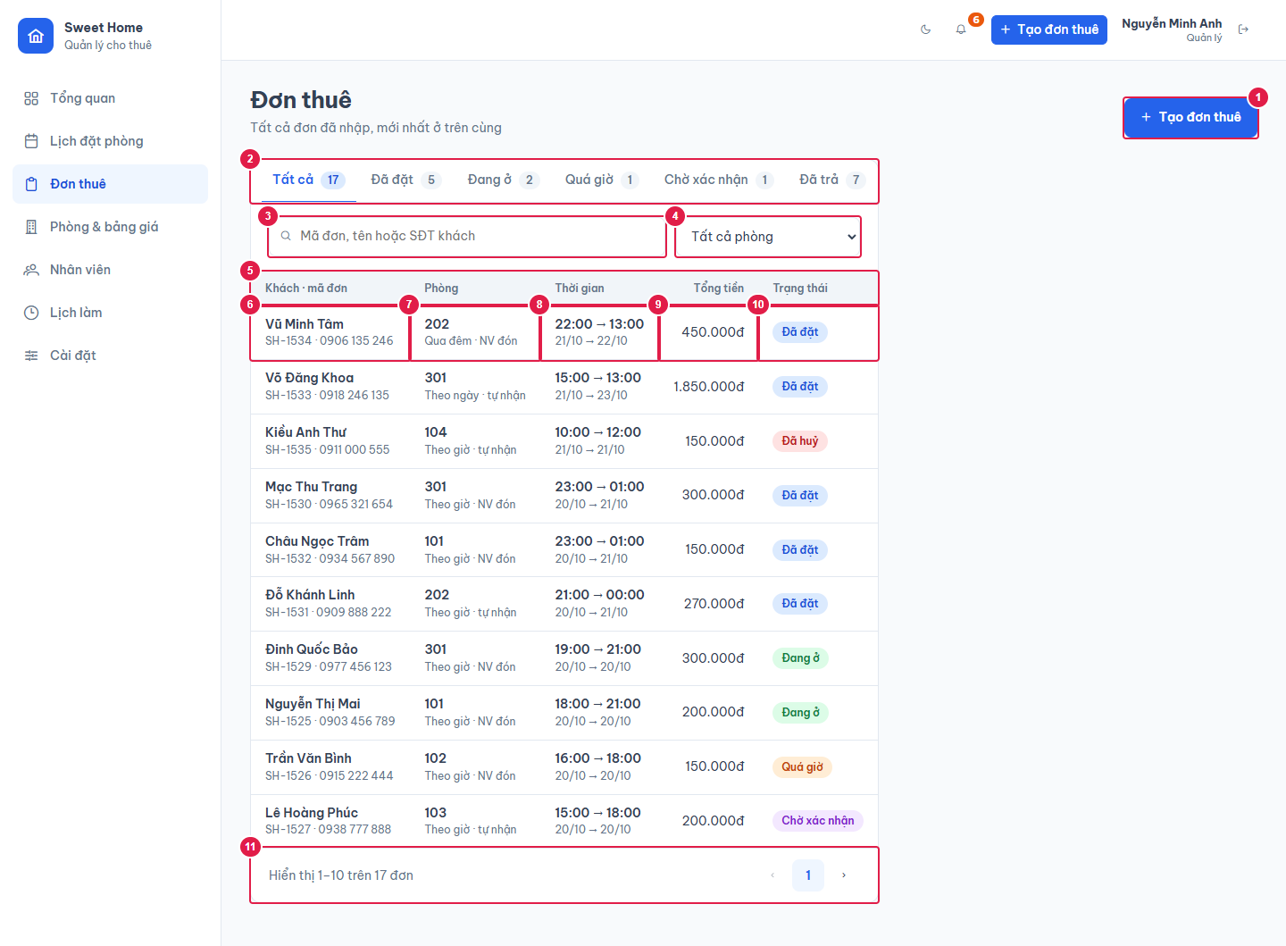

Ảnh 2. Đang chọn một đơn: chi tiết hiện ở cột phải
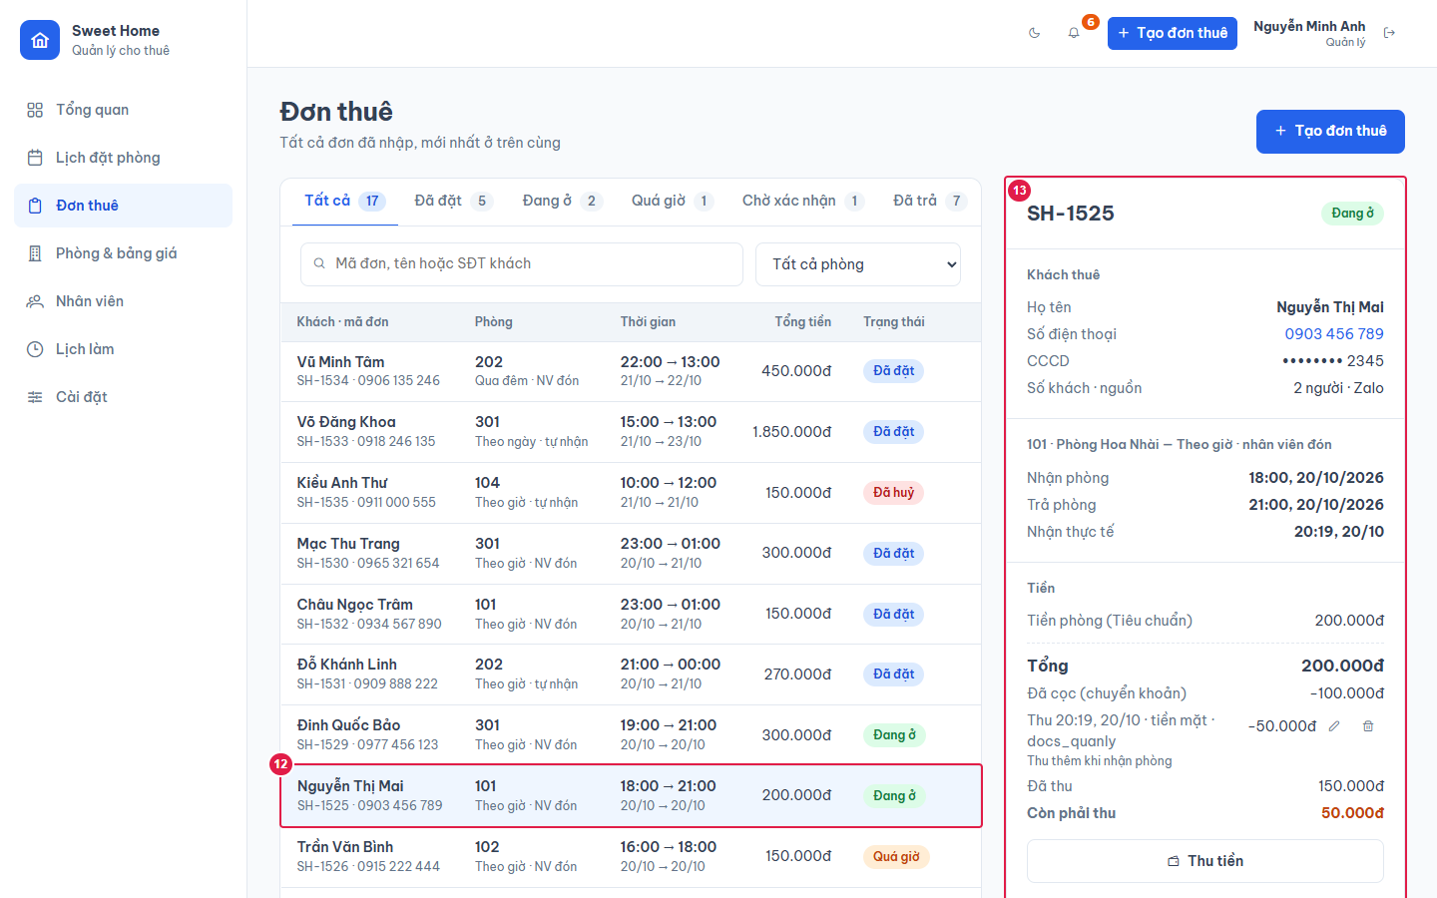

Ảnh 3. Lọc tab Đã đặt + tìm kiếm

